Carte 1
Carte 1 : Montant moyen de taxe foncière par habitation en 2020, par département, en euros
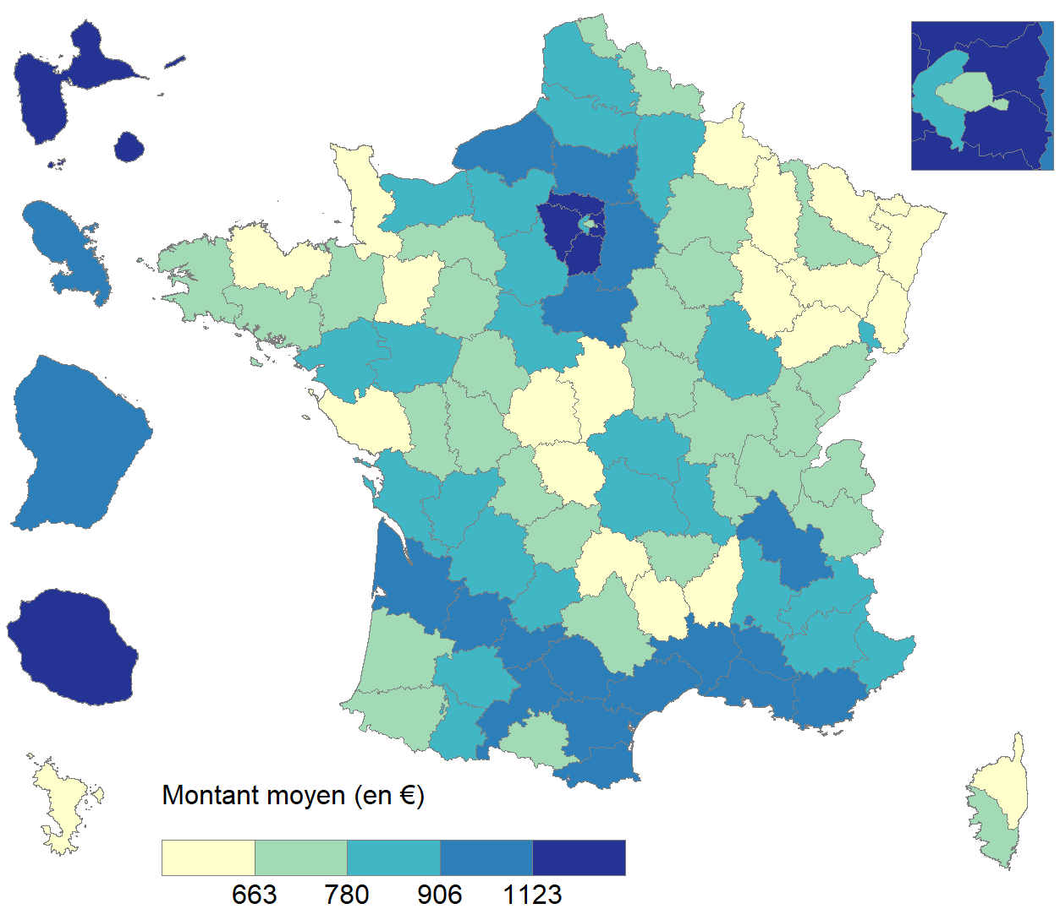

Lecture : Le montant moyen de taxe foncière pour une habitation à Paris est compris entre 663 euros et 780 euros en 2020.
Champ : Ensemble des habitations (appartements et maisons) détenues par des particuliers, France entière.
Source : DGFiP, fichier des taxations de taxe foncière 2020.

Département ou territoire | Montant moyen de taxe foncière par habitation (en euros)
AIN | 691.90
AISNE | 890.55
ALLIER | 806.70
ALPES-DE-HAUTE-PROVENCE | 875.48
HAUTES-ALPES | 820.45
ALPES-MARITIMES | 856.21
ARDECHE | 606.68
ARDENNES | 623.59
ARIEGE | 749.74
AUBE | 727.45
AUDE | 982.68
AVEYRON | 670.64
BOUCHES-DU-RHONE | 1,011.63
CALVADOS | 826.14
CANTAL | 635.07
CHARENTE | 884.39
CHARENTE-MARITIME | 867.92
CHER | 656.59
CORREZE | 729.69
CORSE-DU-SUD | 707.23
HAUTE-CORSE | 535.52
COTE-D'OR | 876.14
COTES-D'ARMOR | 644.33
CREUSE | 563.68
DORDOGNE | 876.55
DOUBS | 668.15
DROME | 817.50
EURE | 865.80
EURE-ET-LOIR | 868.84
FINISTERE | 734.72
GARD | 987.90
HAUTE-GARONNE | 1,016.89
GERS | 845.41
GIRONDE | 994.18
HERAULT | 1,038.66
ILLE-ET-VILAINE | 717.70
INDRE | 563.27
INDRE-ET-LOIRE | 746.34
ISERE | 980.77
JURA | 731.33
LANDES | 730.17
LOIR-ET-CHER | 784.72
LOIRE | 794.93
HAUTE-LOIRE | 704.71
LOIRE-ATLANTIQUE | 792.34
LOIRET | 970.40
LOT | 811.65
LOT-ET-GARONNE | 941.09
LOZERE | 629.99
MAINE-ET-LOIRE | 871.24
MANCHE | 658.25
MARNE | 752.70
HAUTE-MARNE | 610.16
MAYENNE | 646.80
MEURTHE-ET-MOSELLE | 758.73
MEUSE | 641.43
MORBIHAN | 737.28
MOSELLE | 635.85
NIEVRE | 675.86
NORD | 746.43
OISE | 958.26
ORNE | 714.31
PAS-DE-CALAIS | 798.07
PUY-DE-DOME | 812.98
PYRENEES-ATLANTIQUES | 748.68
HAUTES-PYRENEES | 791.27
PYRENEES-ORIENTALES | 921.34
BAS-RHIN | 597.83
HAUT-RHIN | 645.55
RHONE | 775.10
HAUTE-SAONE | 591.59
SAONE-ET-LOIRE | 732.16
SARTHE | 709.21
SAVOIE | 707.85
HAUTE-SAVOIE | 682.22
PARIS | 706.17
SEINE-MARITIME | 948.02
SEINE-ET-MARNE | 1,090.87
YVELINES | 1,186.27
DEUX-SEVRES | 746.94
SOMME | 803.31
TARN | 964.26
TARN-ET-GARONNE | 965.00
VAR | 1,086.39
VAUCLUSE | 950.71
VENDEE | 567.58
VIENNE | 687.45
HAUTE-VIENNE | 768.73
VOSGES | 633.47
YONNE | 705.81
TERRITOIRE DE BELFORT | 789.41
ESSONNE | 1,259.75
HAUTS-DE-SEINE | 871.81
SEINE-SAINT-DENIS | 1,155.78
VAL-DE-MARNE | 1,207.17
VAL-D'OISE | 1,267.34
GUADELOUPE | 1,163.38
MARTINIQUE | 988.39
GUYANE | 1,056.14
LA REUNION | 1,172.41
MAYOTTE | 493.43

Carte 2
Carte 2 : Évolution du montant moyen de taxe foncière par habitation entre 2019 et 2020, par département, en %
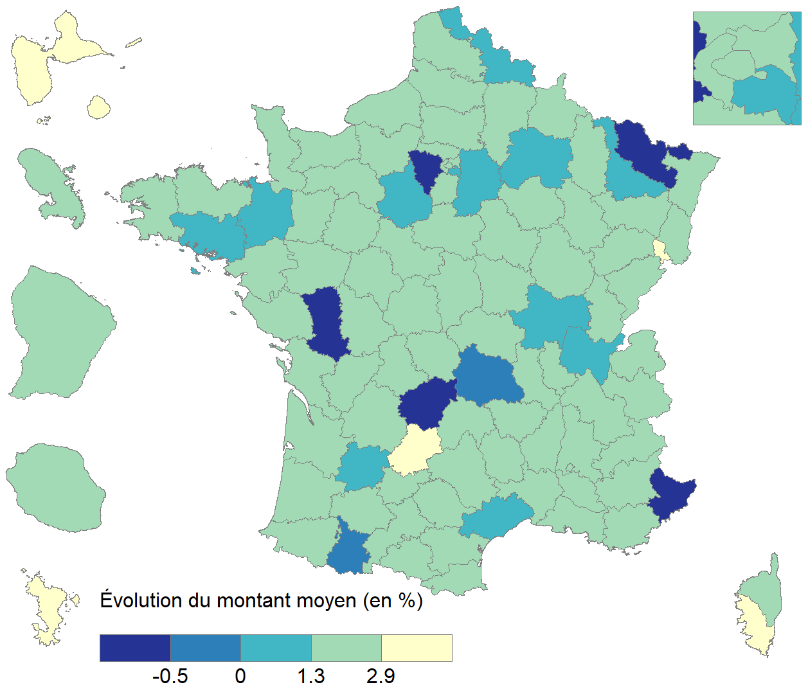

Lecture : Dans la majorité des départements la taxe foncière sur les habitations a augmenté en moyenne de 1,3 % à 2,9 % entre 2019 et 2020.
Champ : Ensemble des habitations (appartements et maisons) détenues par des particuliers, France entière.
Source : DGFiP, fichiers des taxations de taxe foncière 2019 et 2020.

Département ou territoire | Évoution du montant moyen de TF par habitation entre 2019 et 2020 (en %)
AIN | 0.99%
AISNE | 1.83%
ALLIER | 2.50%
ALPES-DE-HAUTE-PROVENCE | 2.26%
HAUTES-ALPES | 1.72%
ALPES-MARITIMES | -2.91%
ARDECHE | 1.59%
ARDENNES | 1.91%
ARIEGE | 2.14%
AUBE | 1.56%
AUDE | 2.25%
AVEYRON | 2.23%
BOUCHES-DU-RHONE | 1.86%
CALVADOS | 1.44%
CANTAL | 2.56%
CHARENTE | 1.47%
CHARENTE-MARITIME | 1.83%
CHER | 2.09%
CORREZE | -2.07%
CORSE-DU-SUD | 9.48%
HAUTE-CORSE | 2.18%
COTE-D'OR | 1.53%
COTES-D'ARMOR | 2.36%
CREUSE | 1.83%
DORDOGNE | 1.92%
DOUBS | 1.86%
DROME | 1.87%
EURE | 1.61%
EURE-ET-LOIR | 0.78%
FINISTERE | 1.63%
GARD | 2.06%
HAUTE-GARONNE | 1.79%
GERS | 1.62%
GIRONDE | 1.94%
HERAULT | 0.83%
ILLE-ET-VILAINE | 0.47%
INDRE | 2.20%
INDRE-ET-LOIRE | 1.88%
ISERE | 1.70%
JURA | 2.22%
LANDES | 1.74%
LOIR-ET-CHER | 1.45%
LOIRE | 1.71%
HAUTE-LOIRE | 1.74%
LOIRE-ATLANTIQUE | 1.41%
LOIRET | 2.11%
LOT | 3.54%
LOT-ET-GARONNE | 0.74%
LOZERE | 1.87%
MAINE-ET-LOIRE | 2.10%
MANCHE | 2.47%
MARNE | 0.93%
HAUTE-MARNE | 1.75%
MAYENNE | 2.34%
MEURTHE-ET-MOSELLE | 0.38%
MEUSE | 2.57%
MORBIHAN | 0.76%
MOSELLE | -1.82%
NIEVRE | 1.82%
NORD | 1.23%
OISE | 1.58%
ORNE | 1.98%
PAS-DE-CALAIS | 1.52%
PUY-DE-DOME | -0.04%
PYRENEES-ATLANTIQUES | 1.67%
HAUTES-PYRENEES | -0.36%
PYRENEES-ORIENTALES | 1.70%
BAS-RHIN | 1.50%
HAUT-RHIN | 1.75%
RHONE | 2.22%
HAUTE-SAONE | 2.19%
SAONE-ET-LOIRE | 0.95%
SARTHE | 1.97%
SAVOIE | 1.86%
HAUTE-SAVOIE | 1.69%
PARIS | 1.42%
SEINE-MARITIME | 1.70%
SEINE-ET-MARNE | 1.12%
YVELINES | -1.91%
DEUX-SEVRES | -0.67%
SOMME | 1.30%
TARN | 1.84%
TARN-ET-GARONNE | 1.69%
VAR | 1.59%
VAUCLUSE | 1.88%
VENDEE | 1.50%
VIENNE | 2.18%
HAUTE-VIENNE | 2.01%
VOSGES | 2.20%
YONNE | 1.93%
TERRITOIRE DE BELFORT | 5.99%
ESSONNE | 1.91%
HAUTS-DE-SEINE | 1.63%
SEINE-SAINT-DENIS | 1.38%
VAL-DE-MARNE | 0.97%
VAL-D'OISE | 1.42%
GUADELOUPE | 3.27%
MARTINIQUE | 1.39%
GUYANE | 2.41%
LA REUNION | 1.70%
MAYOTTE | 9.92%

Graphique 1
Graphique 1 : Distribution de la taxe d'habitation des ménages fiscaux au titre de leur résidence principale

Lecture : En 2019, environ 18 % des ménages fiscaux imposables à la taxe d’habitation n'en ont pas été redevables au titre de leur résidence principale. En 2020, près de 80% des ménages fiscaux n'en ont pas été redevables. En 2020 comme en 2019, environ 10 % des ménages fiscaux ont été imposés d'un montant supérieur à 1 000 euros au titre de leur résidence principale.
Champ : Ensemble des ménages fiscaux imposables à la taxe d’habitation sur une résidence principale, France entière.
Source : DGFiP, fichiers des avis de taxe d'habitation de 2019 et 2020.

Centiles | Montant minimum du centile en 2019 | Montant minimum du centile en 2020
0 | 0 | 0
1 | 0 | 0
2 | 0 | 0
3 | 0 | 0
4 | 0 | 0
5 | 0 | 0
6 | 0 | 0
7 | 0 | 0
8 | 0 | 0
9 | 0 | 0
10 | 0 | 0
11 | 0 | 0
12 | 0 | 0
13 | 0 | 0
14 | 0 | 0
15 | 0 | 0
16 | 0 | 0
17 | 0 | 0
18 | 0 | 0
19 | 12 | 0
20 | 15 | 0
21 | 25 | 0
22 | 36 | 0
23 | 48 | 0
24 | 58 | 0
25 | 68 | 0
26 | 77 | 0
27 | 84 | 0
28 | 91 | 0
29 | 98 | 0
30 | 104 | 0
31 | 110 | 0
32 | 115 | 0
33 | 121 | 0
34 | 126 | 0
35 | 131 | 0
36 | 135 | 0
37 | 140 | 0
38 | 145 | 0
39 | 149 | 0
40 | 154 | 0
41 | 158 | 0
42 | 162 | 0
43 | 167 | 0
44 | 171 | 0
45 | 175 | 0
46 | 180 | 0
47 | 184 | 0
48 | 188 | 0
49 | 193 | 0
50 | 197 | 0
51 | 202 | 0
52 | 207 | 0
53 | 212 | 0
54 | 216 | 0
55 | 221 | 0
56 | 226 | 0
57 | 232 | 0
58 | 237 | 0
59 | 243 | 0
60 | 248 | 0
61 | 254 | 0
62 | 261 | 0
63 | 267 | 0
64 | 274 | 0
65 | 281 | 0
66 | 288 | 0
67 | 296 | 0
68 | 304 | 0
69 | 313 | 0
70 | 323 | 0
71 | 333 | 0
72 | 345 | 0
73 | 357 | 0
74 | 371 | 0
75 | 386 | 0
76 | 404 | 0
77 | 424 | 12
78 | 448 | 182
79 | 477 | 302
80 | 510 | 390
81 | 548 | 463
82 | 590 | 529
83 | 635 | 591
84 | 684 | 651
85 | 733 | 709
86 | 784 | 766
87 | 836 | 823
88 | 891 | 882
89 | 948 | 942
90 | 1,008 | 1,005
91 | 1,072 | 1,071
92 | 1,142 | 1,143
93 | 1,218 | 1,221
94 | 1,302 | 1,307
95 | 1,399 | 1,406
96 | 1,513 | 1,521
97 | 1,652 | 1,662
98 | 1,832 | 1,845
99 | 2,090 | 2,107
100 | 2,545 | 2,567

Carte 3
Carte 3 : Montant moyen de taxe d'habitation par résidence principale en 2020, par département, en euros
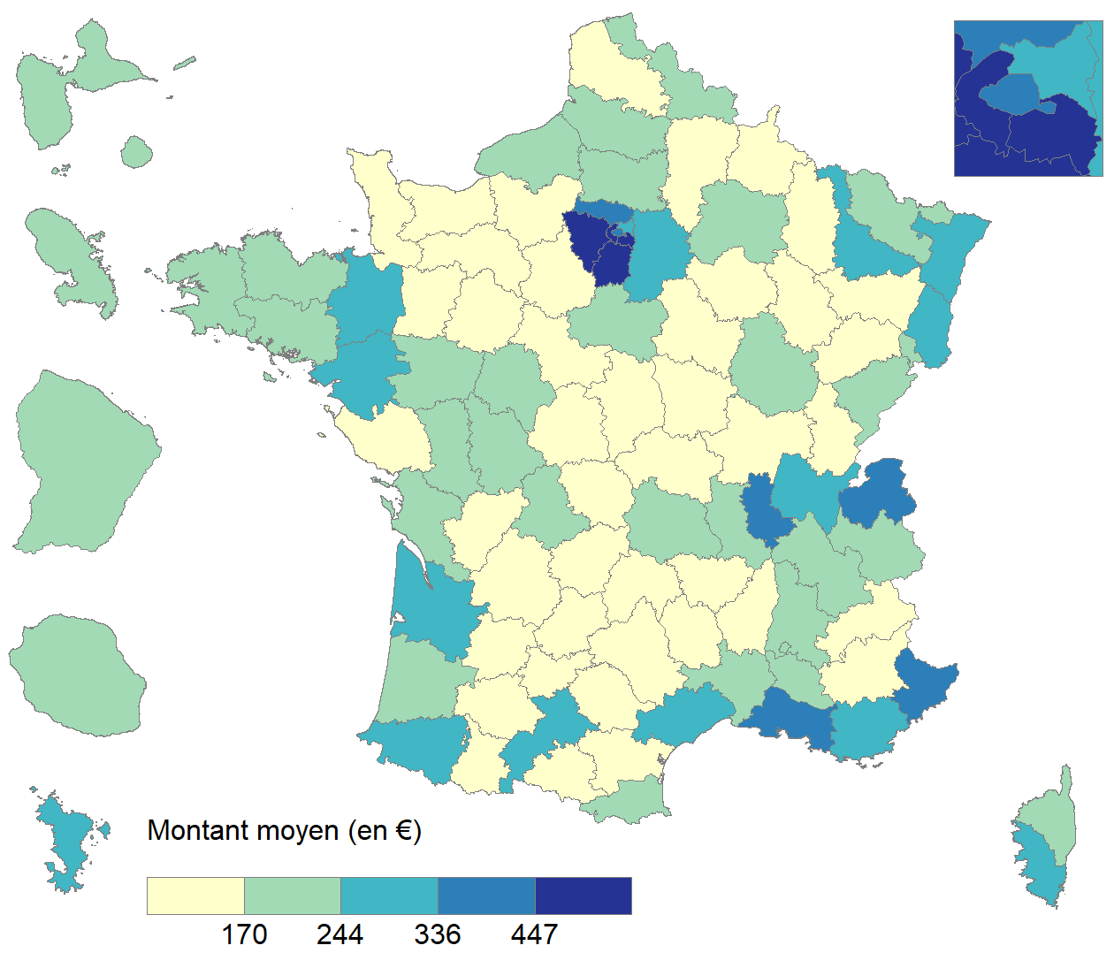

Lecture : Le montant moyen de taxe d'habitation à Paris est compris entre 336 euros et 447 euros en 2020.
Champ : Ensemble des avis d'imposition à la taxe d’habitation au titre d’une résidence principale, France entière.
Source : DGFiP, fichier des avis de taxe d'habitation 2020.

Département ou territoire | Montant moyen de taxe d'habitation au titre d'une résidence principale (en euros)
AIN | 249.37
AISNE | 128.14
ALLIER | 154.24
ALPES-DE-HAUTE-PROVENCE | 147.47
HAUTES-ALPES | 132.12
ALPES-MARITIMES | 356.68
ARDECHE | 133.87
ARDENNES | 119.80
ARIEGE | 116.86
AUBE | 161.26
AUDE | 152.86
AVEYRON | 118.27
BOUCHES-DU-RHONE | 367.39
CALVADOS | 153.11
CANTAL | 126.50
CHARENTE | 133.12
CHARENTE-MARITIME | 175.94
CHER | 160.99
CORREZE | 131.50
CORSE-DU-SUD | 327.95
HAUTE-CORSE | 228.79
COTE-D'OR | 221.29
COTES-D'ARMOR | 176.61
CREUSE | 102.63
DORDOGNE | 119.08
DOUBS | 238.07
DROME | 187.64
EURE | 130.38
EURE-ET-LOIR | 165.70
FINISTERE | 220.26
GARD | 213.23
HAUTE-GARONNE | 318.24
GERS | 134.58
GIRONDE | 306.30
HERAULT | 283.35
ILLE-ET-VILAINE | 266.43
INDRE | 111.86
INDRE-ET-LOIRE | 221.09
ISERE | 232.36
JURA | 159.71
LANDES | 178.79
LOIR-ET-CHER | 154.20
LOIRE | 181.38
HAUTE-LOIRE | 114.72
LOIRE-ATLANTIQUE | 285.60
LOIRET | 212.92
LOT | 131.22
LOT-ET-GARONNE | 138.89
LOZERE | 87.95
MAINE-ET-LOIRE | 174.11
MANCHE | 128.62
MARNE | 220.85
HAUTE-MARNE | 103.39
MAYENNE | 146.22
MEURTHE-ET-MOSELLE | 261.80
MEUSE | 119.80
MORBIHAN | 180.68
MOSELLE | 204.77
NIEVRE | 148.65
NORD | 221.37
OISE | 224.37
ORNE | 103.94
PAS-DE-CALAIS | 155.81
PUY-DE-DOME | 212.88
PYRENEES-ATLANTIQUES | 258.62
HAUTES-PYRENEES | 148.63
PYRENEES-ORIENTALES | 190.04
BAS-RHIN | 287.47
HAUT-RHIN | 259.77
RHONE | 355.88
HAUTE-SAONE | 92.79
SAONE-ET-LOIRE | 156.83
SARTHE | 162.92
SAVOIE | 191.76
HAUTE-SAVOIE | 344.95
PARIS | 400.80
SEINE-MARITIME | 173.64
SEINE-ET-MARNE | 299.71
YVELINES | 601.16
DEUX-SEVRES | 176.95
SOMME | 174.32
TARN | 140.74
TARN-ET-GARONNE | 131.48
VAR | 302.83
VAUCLUSE | 221.64
VENDEE | 162.74
VIENNE | 188.01
HAUTE-VIENNE | 214.60
VOSGES | 132.80
YONNE | 154.56
TERRITOIRE DE BELFORT | 211.82
ESSONNE | 493.08
HAUTS-DE-SEINE | 605.28
SEINE-SAINT-DENIS | 272.41
VAL-DE-MARNE | 492.25
VAL-D'OISE | 392.44
GUADELOUPE | 189.04
MARTINIQUE | 198.41
GUYANE | 198.72
LA REUNION | 213.72
MAYOTTE | 288.74

Carte 4
Carte 4 : Évolution du montant moyen de taxe d'habitation par résidence principale entre 2019 et 2020, par département, en %
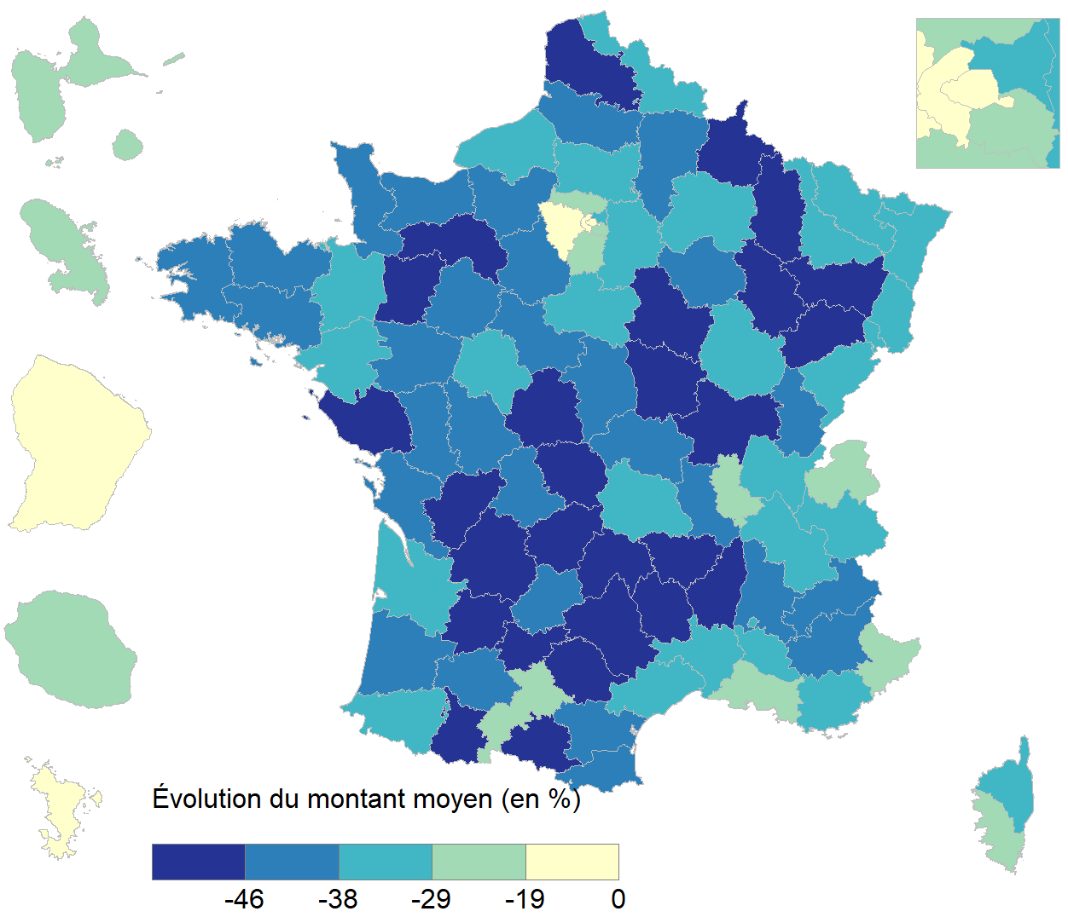

Lecture : Les départements de l'ouest parisien et de Paris sont ceux ayant connu la plus faible diminution du montant moyen de taxe d'habitation au titre d'une résidence principale en France Métropolitaine entre 2019 et 2020.
Champ : Ensemble des avis d'imposition à la taxe d’habitation au titre d’une résidence principale, France entière.
Source : DGFiP, fichiers des avis de taxe d'habitation 2019 et 2020.

Département ou territoire | Évoution du montant moyen de TF par habitation entre 2019 et 2020 (en %)
AIN | -30.09%
AISNE | -45.23%
ALLIER | -45.33%
ALPES-DE-HAUTE-PROVENCE | -42.06%
HAUTES-ALPES | -44.79%
ALPES-MARITIMES | -24.55%
ARDECHE | -47.37%
ARDENNES | -46.72%
ARIEGE | -51.18%
AUBE | -41.13%
AUDE | -44.49%
AVEYRON | -47.53%
BOUCHES-DU-RHONE | -28.53%
CALVADOS | -39.10%
CANTAL | -46.62%
CHARENTE | -46.06%
CHARENTE-MARITIME | -40.05%
CHER | -43.95%
CORREZE | -45.81%
CORSE-DU-SUD | -25.63%
HAUTE-CORSE | -35.08%
COTE-D'OR | -34.87%
COTES-D'ARMOR | -43.01%
CREUSE | -51.30%
DORDOGNE | -48.41%
DOUBS | -33.40%
DROME | -40.89%
EURE | -43.68%
EURE-ET-LOIR | -42.73%
FINISTERE | -39.90%
GARD | -36.49%
HAUTE-GARONNE | -28.77%
GERS | -44.72%
GIRONDE | -30.51%
HERAULT | -34.17%
ILLE-ET-VILAINE | -36.30%
INDRE | -48.63%
INDRE-ET-LOIRE | -35.69%
ISERE | -33.26%
JURA | -45.02%
LANDES | -43.66%
LOIR-ET-CHER | -43.24%
LOIRE | -42.77%
HAUTE-LOIRE | -51.69%
LOIRE-ATLANTIQUE | -33.16%
LOIRET | -36.60%
LOT | -45.17%
LOT-ET-GARONNE | -46.96%
LOZERE | -50.95%
MAINE-ET-LOIRE | -41.66%
MANCHE | -43.79%
MARNE | -35.22%
HAUTE-MARNE | -52.29%
MAYENNE | -47.64%
MEURTHE-ET-MOSELLE | -34.72%
MEUSE | -48.10%
MORBIHAN | -41.81%
MOSELLE | -35.73%
NIEVRE | -46.49%
NORD | -34.06%
OISE | -36.21%
ORNE | -48.40%
PAS-DE-CALAIS | -48.20%
PUY-DE-DOME | -37.87%
PYRENEES-ATLANTIQUES | -33.62%
HAUTES-PYRENEES | -47.59%
PYRENEES-ORIENTALES | -42.83%
BAS-RHIN | -32.80%
HAUT-RHIN | -30.96%
RHONE | -24.81%
HAUTE-SAONE | -51.44%
SAONE-ET-LOIRE | -45.63%
SARTHE | -45.39%
SAVOIE | -37.11%
HAUTE-SAVOIE | -23.37%
PARIS | -10.37%
SEINE-MARITIME | -36.38%
SEINE-ET-MARNE | -31.38%
YVELINES | -16.63%
DEUX-SEVRES | -45.00%
SOMME | -40.68%
TARN | -46.80%
TARN-ET-GARONNE | -48.10%
VAR | -33.09%
VAUCLUSE | -36.38%
VENDEE | -47.90%
VIENNE | -41.38%
HAUTE-VIENNE | -39.58%
VOSGES | -47.41%
YONNE | -45.70%
TERRITOIRE DE BELFORT | -34.99%
ESSONNE | -23.95%
HAUTS-DE-SEINE | -12.64%
SEINE-SAINT-DENIS | -34.77%
VAL-DE-MARNE | -22.28%
VAL-D'OISE | -27.64%
GUADELOUPE | -25.95%
MARTINIQUE | -25.59%
GUYANE | -16.05%
LA REUNION | -26.29%
MAYOTTE | -14.21%

